상품제안서
주문제작 풀컬러 전사인쇄 릴홀더+에폭시 목걸이줄 | 상품코드: S48290

 |  |  |  |  |  |  | 02-713-8555 | www.synergygift.co.kr
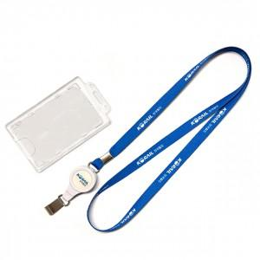 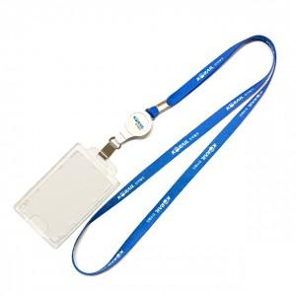 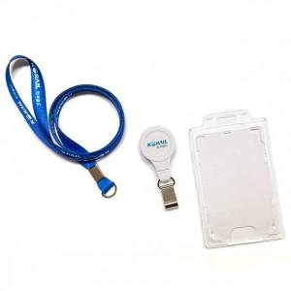

【상세/제작정보】

【인쇄/포장옵션】 | [줄] 풀칼라, [홀더] 풀칼라 / OPP(비닐)

【공급단가】 | 수량 | 50~ | 100~ | 500~ | 1,000~ | 3,000~
*VAT별도 | 단가 | 12,020원 | 7,630원 | 5,920원 | 5,270원 | 5,180원

【상품 URL】 | https://www.synergygift.co.kr:443/src/goods_detail.php?gdno=48290

